1 - liczebnosc_wiek
Pierwsze rejestracje używanych samochodów osobowych sprowadzonych z zagranicy w Polsce, w latach 2024 - 2025 analizy PZPM na podstawie Centralnej Ewidencji Pojazdów

 | Sty | Lut | Mar | Kwi | Maj | Cze | Lip | Sie | Wrz | Paź | Lis | Gru | RAZEM
2024 | 66,186 | 72,408 | 77,918 | 79,087 | 72,082 | 71,814 | 79,987 | 72,310 | 74,241 | 84,992 | 66,966 | 64,519 | 882,510
2025 | 69,287 | 69,649 | 77,652 | 79,122 | 72,653 | 69,240 | 78,331 | 66,914 |  |  |  |  | 582,848
%zmiana r/r | 4.7% | -3.8% | -0.3% | 0.0% | 0.8% | -3.6% | -2.1% | -7.5% |  |  |  |  | -1.5%
Pierwsze rejestracje używanych samochodów osobowych w Polsce 2024 - 2025
 | 2024 | 2025
Sty | 66,186 | 69,287
Lut | 72,408 | 69,649
Mar | 77,918 | 77,652
Kwi | 79,087 | 79,122
Maj | 72,082 | 72,653
Cze | 71,814 | 69,240
Lip | 79,987 | 78,331
Sie | 72,310 | 66,914
Wrz | 74,241
Paź | 84,992
Lis | 66,966
Gru | 64,519
 |  |  |  |  |  |  |  |  | Struktura wieku Sty-Sie 2025
 |  |  |  |  |  |  |  |  | Wiek | Liczba pojazdów | Udział %
 |  |  |  |  |  |  |  |  | do 4 lat | 59,368 | 10.19%
 |  |  |  |  |  |  |  |  | 5-10 lat | 204,139 | 35.02%
 |  |  |  |  |  |  |  |  | >10 lat | 319,341 | 54.79%
 |  |  |  |  |  |  |  |  | Razem | 582,848 | 100%

źródło: PZPM na podstawie CEP

2 - EURO_rodzaj_paliwa
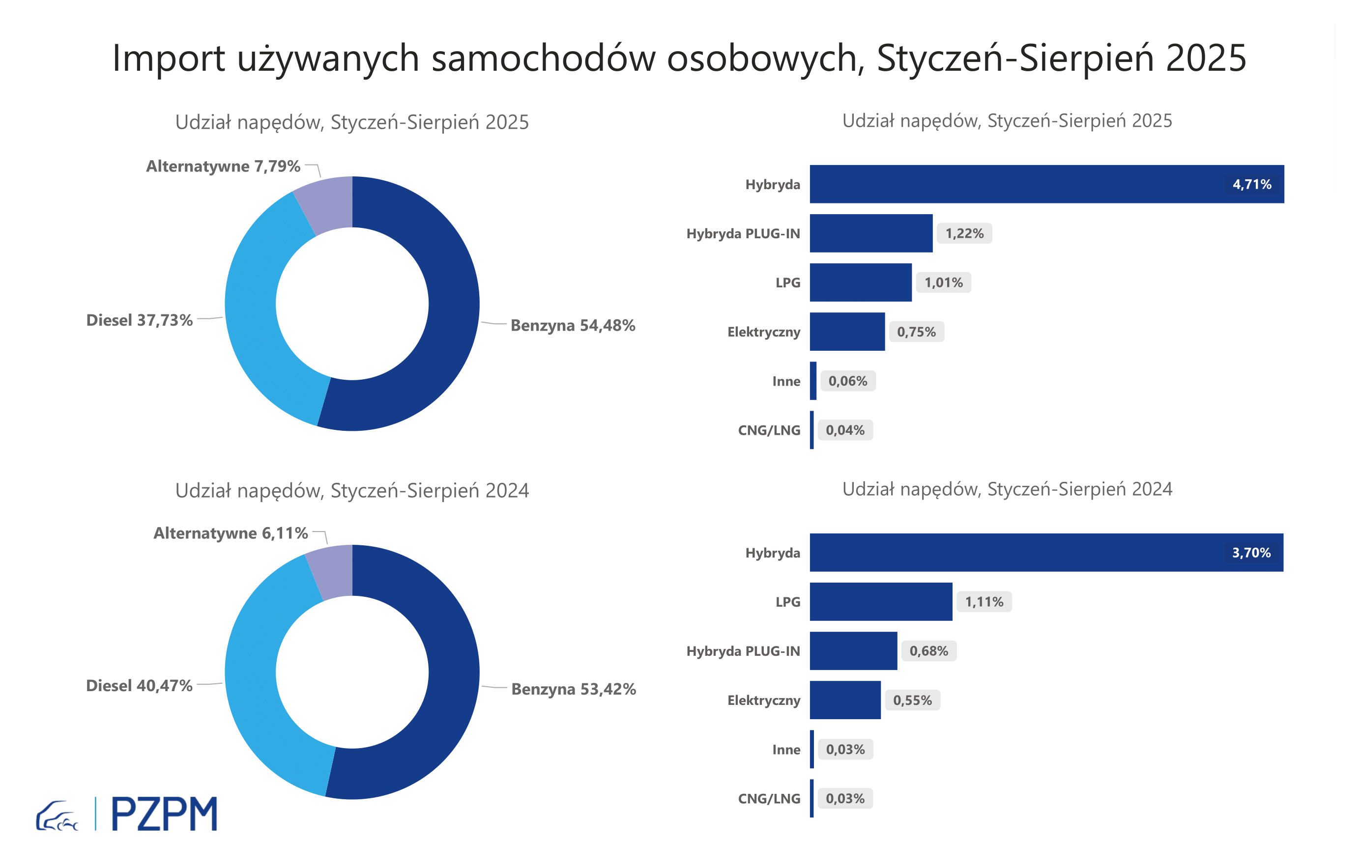
Pierwsze rejestracje używanych samochodów osobowych według rodzaju napędu
Rodzaj napędu | Styczeń-Sierpień 2024 |  | Styczeń-Sierpień 2025 |  | Zmiana % r/r | Zmiana udziału r/r
 | tys. szt. | udział % | tys. szt. | udział %
Benzyna | 316,7 | 53.5% | 318,4 | 54.6% | 0.5% | +1,1 pp
Diesel | 238,6 | 40.3% | 218,9 | 37.6% | -8.3% | -2,8 pp
Pozostałe | 36,5 | 6.2% | 45,6 | 7.8% | 25.0% | +1,7 pp
w tym:
Elektryczny | 3.3 | 0.6% | 4.3 | 0.7% | 32.5% | +0,2 pp
Hybryda | 22.1 | 3.7% | 27.6 | 4.7% | 24.9% | +1,0 pp
Hybryda PLUG-IN | 4.2 | 0.7% | 7.2 | 1.2% | 72.8% | +0,5 pp
LPG | 6.6 | 1.1% | 5.9 | 1.0% | -11.0% | -0,1 pp
CNG/LNG | 0.2 | 0.0% | 0.2 | 0.0% | 18.4% | +0,0 pp
Inne | 0.2 | 0.0% | 0.4 | 0.1% | 102.3% | +0,0 pp

3 - TOP_marki
Pierwsze rejestracje - używane samochody osobowe sprowadzone do Polski - TOP 10 w 2025
Pierwsze rejestracje używanych samochodów osobowych w Polsce*
Lp.** | Marka | Styczeń-Sierpień 2024 | Styczeń-Sierpień 2025 | Zmiana % r/r
1 | VOLKSWAGEN | 51,232 | 48,897 | -4.6%
2 | FORD | 49,251 | 48,045 | -2.4%
3 | OPEL | 46,993 | 45,183 | -3.9%
4 | AUDI | 42,779 | 38,743 | -9.4%
5 | BMW | 33,237 | 32,450 | -2.4%
6 | MERCEDES-BENZ | 24,893 | 26,358 | 5.9%
7 | PEUGEOT | 24,101 | 25,259 | 4.8%
8 | HYUNDAI | 22,237 | 24,244 | 9.0%
9 | RENAULT | 24,325 | 22,490 | -7.5%
10 | TOYOTA | 19,912 | 19,423 | -2.5%
* źródło: PZPM na podstawie danych CEP
** kolejność wg rejestracji w 2025 roku

